1
 |  |  | 작성일 | 2025-10-14
History
1 | _1014_00
날짜 | 2025-10-14 | 작성자
중요도 | 중 | 플랫폼 | PC

Detail
비고 | 활 시위 당기는 시간이 너무 긺
활 시위 당기는 시간 더 짧게 수정

스틸샷
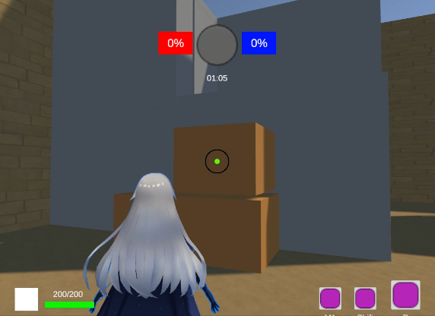

P/F | Pass

2
 |  |  | 작성일 | 2025-10-14
History
2 | _1014_00
날짜 | 2025-10-14 | 작성자
중요도 | 중 | 플랫폼 | PC

Detail
비고 | 폭풍화살 - 힘없이 바로 떨어짐
직선으로 올곧게 날아가도록 수정

스틸샷
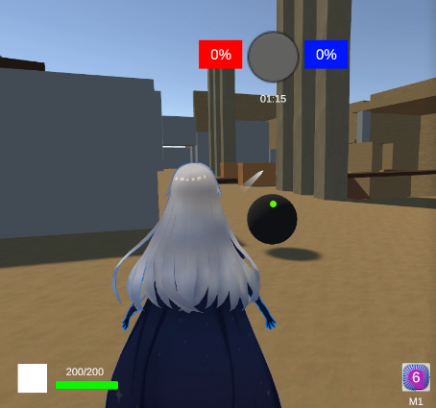

P/F | Pass

4
 |  |  | 작성일 | 2025-10-14
History
1 | _1014_00
날짜 | 2025-10-14 | 작성자
중요도 | 상 | 플랫폼 | PC

Detail
비고 | UI 사이즈 비대함
UI 사이즈가 비정상적으로 큰 점을 줄여 수정

스틸샷
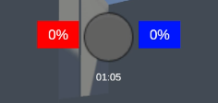

P/F | Pass

